module
单周期CPU，初态PC= 0，上升沿0-->1执行Instr[0]，下降沿1-->0读取Instr[1] |  |  |  |  |  | 图注
 |  |  |  |  |  |  | 白字 | 来源于指令
 |  |  |  |  |  |  | 举例
对于所有的电平触发控制信号，均为1有效，0无效 |  |  |  |  |  |  | OpFile | 与指令Op字段连接

一定要做单元测试！ |  |  |  |  |  |  | 颜色+黑字 | 控制指令接口，需要连接的颜色一样
 |  |  |  |  |  |  | 举例
Module | I / O | InterfaceID | InterfaceName | BitWide | Function |  | WriteData | Regfiles的WriteData接口与
 |  |  |  |  |  |  | RegDataWrite | CentralControlUnit的RegDataWrite相连
DataMemRAM | Input | 1 | DataAddr | 32 | 地址
 |  | 2 | DataIn | 32 | 数据输入 |  | clk | 时钟信号
 |  | 3 | isWriteData | 1 | 1：允许写入数据；0：不允许
 |  | 4 | isReadData | 1 | 1：允许输出数据 0：不允许
 |  | 5 | clk | 1 | 允许写入前提下，上升沿0-->1更新

 | Output | 1 | DataOut | 32 | 数据输出

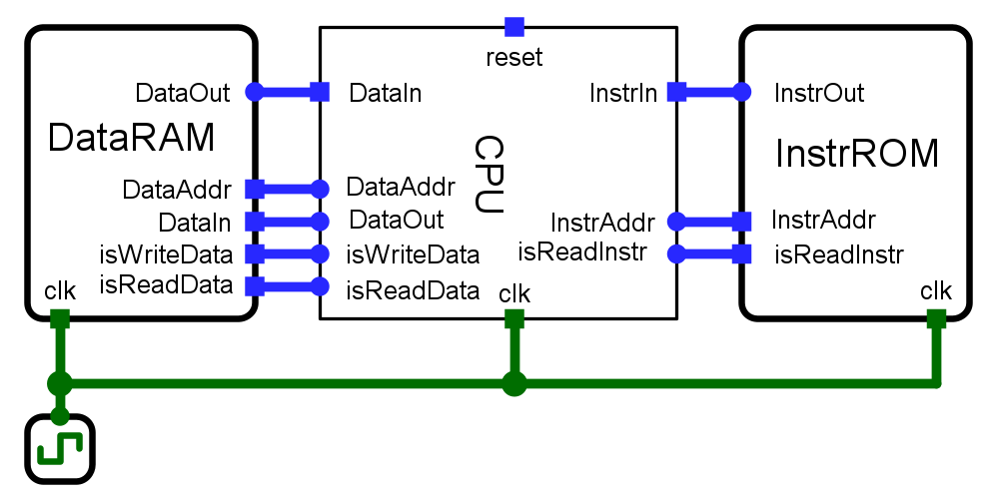
InstrMemROM | Input | 1 | InstrAddr | 32 | 地址写入
 |  | 2 | isReadInstr | 1 | 为1的时候，输出指令

 | Output | 1 | InstrOut | 32 | 指令输出

CPU | Input | 1 | clk | 1 | 时钟
 |  | 2 | reset | 1 | 为1时复位，全部归零（谁来进行？同步异步?）
 |  | 3 | InstrIn | 32 | 从指令存储器获得的指令
 |  | 4 | DataIn | 32 | 从数据存储器获得的数据

 | Output | 1 | InstrAddr | 32 | PC发出到指令存储器的指令地址
 |  | 2 | isReadInstr | 1 | 1：对指令寄存器进行读操作 0：不进行
 |  | 3 | DataAddr | 32 | ALU发出到数据存储器的地址
 |  | 4 | DataOut | 32 | RegFiles发出，写入到数据存储器的数据
 |  | 5 | isWriteData | 1 | 1：对数据存储器进行写操作 0：不进行
 |  | 6 | isReadData | 1 | 1：对数据存储器进行读操作 0：不进行
PC模块功能：XXXXX
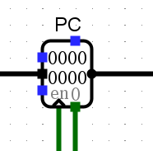

PC | Input | 1 | clk | 1 | 时钟，上升沿有效，可写入新的PC值
 |  | 2 | reset | 1 | 异步复位
 |  | 3 | pcNew | 32 | 下一条指令pc的值

 | Output | 1 | pcOld | 32 | 当前pc的值，向ROM发出地址

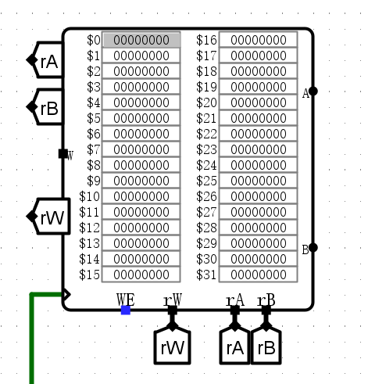
RegFiles | Input | 1 | clk | 1 | 上升沿有效
 |  | 2 | WE | 1 | 为1时可以向寄存器写入
 |  | 3 | reset | 1 | 同步复位，上升沿
 |  | 4 | W | 32 | 待写入寄存器的数据
 |  | 5 | rW | 5 | 写入数据的目标寄存器编号（rd）
 |  | 6 | rA | 5 | 读取数据的寄存器编号（rs）
 |  | 7 | rB | 5 | 读取/写入数据的寄存器编号（rt）

 | Output | 1 | A | 32 | rA对应的寄存器的值
 |  | 2 | B | 32 | rB对应的寄存器的值

 | 内部线网 | 1 | register * 32 | 32 | 32个32位宽的寄存器，$zero = 0;

CentalControlUnit | Input | 1 | OpFile | 6 | MIPS指令的Op字段

 | Output | 1 | ALUOp | 5 | ALUcontrol控制信号
 |  | 2 | Jump | 1 | 是否为J型指令j
 |  | 3 | RegDst | 1 | 目标Reg选择，1为rd，R型指令；0为rt，I型指令
 |  | 4 | Branch | 1 | 是否为beq指令，其他b类先不管（后续考虑3位）
 |  | 5 | DataMemRead | 1 | 1：可读取数据RAM的数据
 |  | 6 | DataMemToReg | 1 | 1：读取Mem到RegFiles; 0:读取ALUresult到Reg | 向寄存器写入DataMem 还是 ALUresult，对RegFiles集成
 |  | 7 | DataMemWrite | 1 | 1：允许写入数据到DataRAM
 |  | 8 | ALUSrc | 2 | 00：来源rB； 01：imm s符号扩展；10：imm 0扩展
 |  | 9 | ReadInstr | 1 | 1：指令可以输出
 |  | 10 | RegDataWrite | 1 | 1：能够向寄存器写入数据

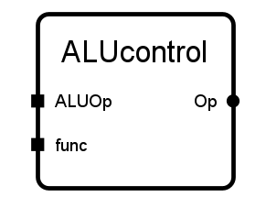

ALUcontrol | Input | 1 | ALUOp | 4 | 由中心控制器发出的ALUOp
 |  | 2 | func | 6 | R型指令最低6位（其他类型不用）

 | Output | 1 | Op | 4 | 发给ALU的指令

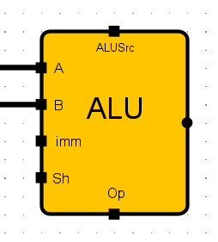
ALU | Input | 1 | A | 32 | 数据输入A |  |  | 考虑后期增加无符号立即数运算 也就是zero extension 可以让ALUSrc变成2位 也可以单独再设立一个控制信号
 |  | 2 | B | 32 | 数据输入B
 |  | 3 | imm | 16 | 输入I型指令16位的imm
 |  | 4 | ALUSrc | 2 | 00：来源rB； 01：imm 符号扩展；10：imm 0扩展
 |  | 5 | Op | 4 | 操作控制端
 |  | 6 | Shamt | 5 | R-Tyoe的移位fields

 | Output | 1 | ALUresult | 32 | 运算结果
 |  | 2 | Zero | 1 | 若结果为0，Zero = 1

建议控制端的选择信号，集成在相应的器件中，例如RegFiles增加rd、rt的选择端

考虑增加跳转指令集成器件， 【+4】【b跳转】【jr】【j】

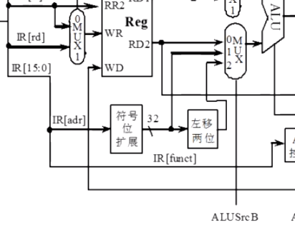

考虑将ALU的零标志改成多位，分别对>0,<0,>=,<=,==,!=进行编码，然后输出，用于b类跳转指令

b类跳转指令，跳转目标运算都一样，识别标志不同，可以考虑集成在ALU中

